3 Tipps zum Start
Unsere 3 Tipps für Ihre Gründung



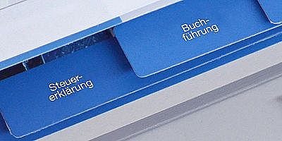

 |  | Hilfe beim Businessplan | Gründerpakete zum Gründertarif | Steuerberatung vom Experten
 |  | Sie möchten Ihre Bank mit einem professionellen | Sie möchten eine Einzelfirma, eine GbR, UG | Damit Sie sich voll und ganz auf Ihr Geschäft
 |  | überzeugen? Dann nutzen Sie das geförderte | oder GmbH gründen? Dann können Sie von den | konzentrieren können, sollten Sie Buchhaltung
 |  | Gründercoaching und erstellen Sie mit Hilfe eines | speziellen Gründerangeboten profitieren - so | und Steuern an einen Profi abgeben. Gerne
 |  | erfahrenen Beraters einen Profi-Businessplan! | gründen Sie schneller & günstiger! | empfehlen wir Ihnen einen Experten vor Ort.
Mehr erfahren
Mehr erfahren
Mehr erfahren

 | >> Hier geht es zum Rechtsformtest

Rechtsformtest
Rechtsformtest

Die Wahl der passenden Rechtsform ist ein wichtiger Faktor für eine erfolgreiche Gründung. Wie so oft, gibt es
aber nicht die eine perfekt passende Rechtsform - es gilt, Vor- und Nachteile abzuwägen. Mit dem unserem
kostenfreien Tool helfen wir Ihnen, die optimalste Rechtsform zu finden. Wir wünschen Ihnen viel Erfolg!

Unsere Leitfragen |  | Ihre Antworten | Freiberufler | Einzelunternehmen (Kleingewerbe) | Einzelunternehmen (Eingetragener Kaufmann) | GbR | KG | OHG | UG | GmbH

1 | Ich möchte mein Unternehmen | Bitte auswählen | 0 | 0 | 0 | 0 | 0 | 0 | 0 | 0

2 | Ich möchte perspektifisch einen externen Investor | Bitte auswählen | 0 | 0 | 0 | 0 | 0 | 0 | 0 | 0
3 | Mein geplanter Jahresumsatz liegt voraussichtlich | Bitte auswählen | 0 | 0 | 0 | 0 | 0 | 0 | 0 | 0
4 | Die betriebliche Haftungsbeschränkung ist für mich | Bitte auswählen | 0 | 0 | 0 | 0 | 0 | 0 | 0 | 0
5 | Die Reputation der Rechtsform ist für meine Kunden und mich | Bitte auswählen | 0 | 0 | 0 | 0 | 0 | 0 | 0 | 0
6 | Die freie Wahl und der Schutz des Firmennamens sind mir | Bitte auswählen | 0 | 0 | 0 | 0 | 0 | 0 | 0 | 0
7 | Geringe Kosten für die Gründung sind für mich | Bitte auswählen | 0 | 0 | 0 | 0 | 0 | 0 | 0 | 0
8 | Geringe laufende Kosten (z.B. Buchführung) sind mir | Bitte auswählen | 0 | 0 | 0 | 0 | 0 | 0 | 0 | 0
 | Ergebnis |  | - | - | - | - | - | - | - | -

 | Gründungdauer & Kosten
 | Gründungsdauer |  | Kurz | Kurz | Mittel | Kurz | Mittel | Mittel | Lang | Lang
 | Höhe der Gründungkosten |  | Gering | Gering | Mittel | Gering | Mittel | Mittel | Hoch | Sehr hoch
 | Laufende Kosten |  | Gering | Gering | Mittel | Gering | Mittel | Mittel | Hoch | Hoch
 | Mindestkapital |  | 0 € | 0 € | 0 € | 0 € | 0 € | 0 € | 1 € | 12,500 €

Eher geeignet

Überblick
Überblick
Mit der nachfolgenden Infografik können Sie sich schnell einen Überblick zu den
verschiedenen Rechtsformen verschaffen.
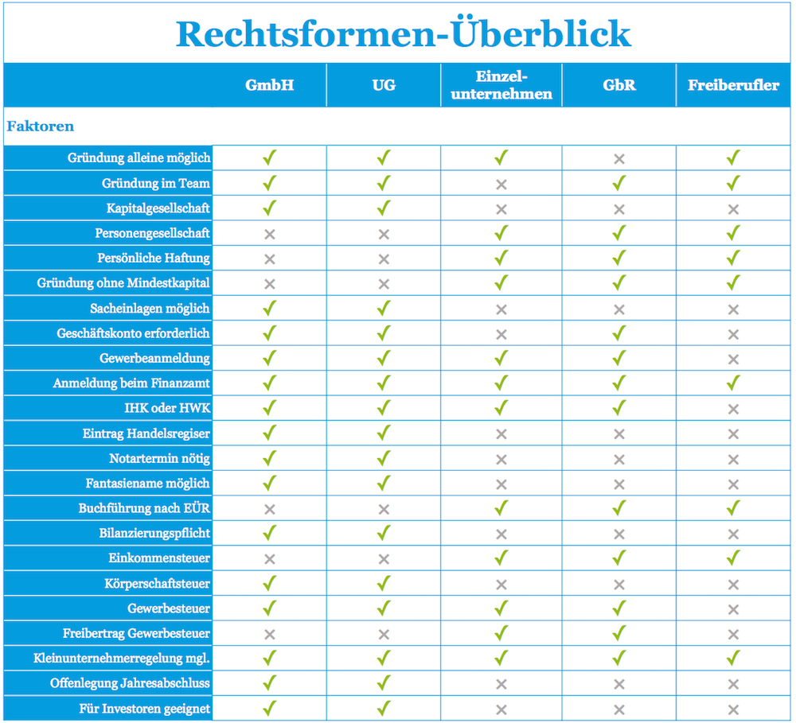

Für Ihren Start: die Rund-um-sorglos-Gründerpakete
Um alle Formalitäten für Ihre Gründung zu berücksichtigen, nutzen Sie doch die folgenden Gründungspakete für einen
Rund-um-Service für Ihre Gründung.

 | zum UG-Paket | zum GmbH-Paket | zum GmbH & Co. KG-Paket

 | zum Freiberufler-Paket | zum GbR-Paket | zum Paket für Einzelunternehmer

Freiberufler
Freiberufler oder nicht?
Manchmal ist es gar nicht so einfach festzustellen, ob man Freiberufler oder Einzelunternehmer ist.
Die nachfolgende Grafik hilft Ihnen weiter!
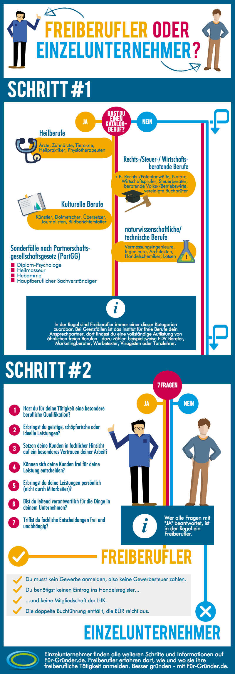

Für Ihren Start - das Freiberufler-Paket
Ihre freiberufliche Tätigkeit müssen Sie beim Finanzamt anmelden.
Profitieren Sie bei dem Fragebogen zur steuerlichen Erfassung von der Hilfe eines Steuerberater im Freiberufler-Paket.

 | zum Freiberufler-Paket

Kapitalgesellschaften
Kapitalgesellschaften
Die Wahl zwischen GmbH, UG und anderen Kapitalgesellschaften fällt zum Teil gar nicht so leicht. Deshalb haben wir
nachfolgende Infografik für Sie erstellt.

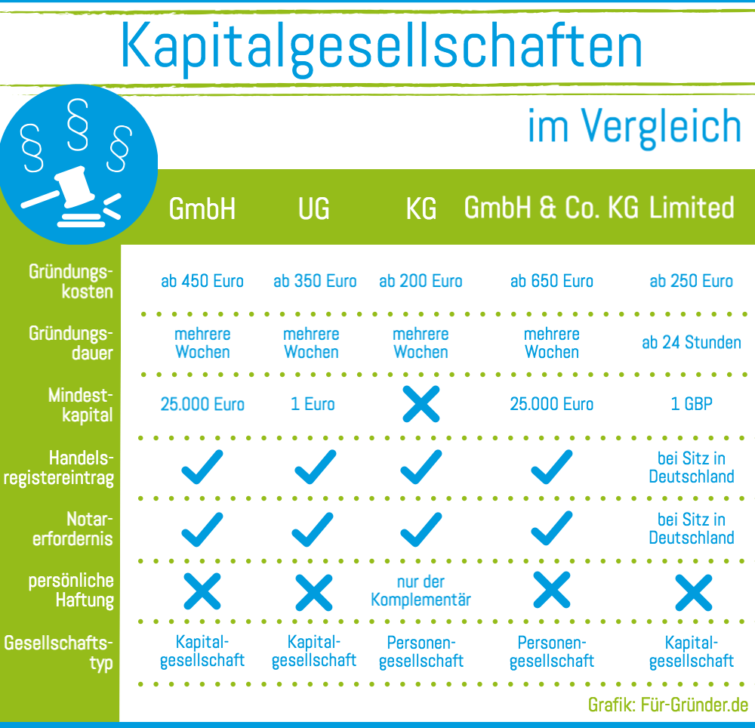

Gründungspakete für Ihre Gründung
Um alle Formalitäten für Ihre Gründung zu berücksichtigen, nutzen Sie doch die folgenden Gründungspakete für einen
Rund-um-Service für Ihre Gründung.

 | zum UG-Paket | zum GmbH-Paket | zum GmbH & Co. KG-Paket

Personengesellschaften
Personengesellschaften
Die Wahl zwischen GbR, KG und OHG fällt zum Teil gar nicht so leicht. Deshalb haben wir
nachfolgende Infografik für Sie erstellt.
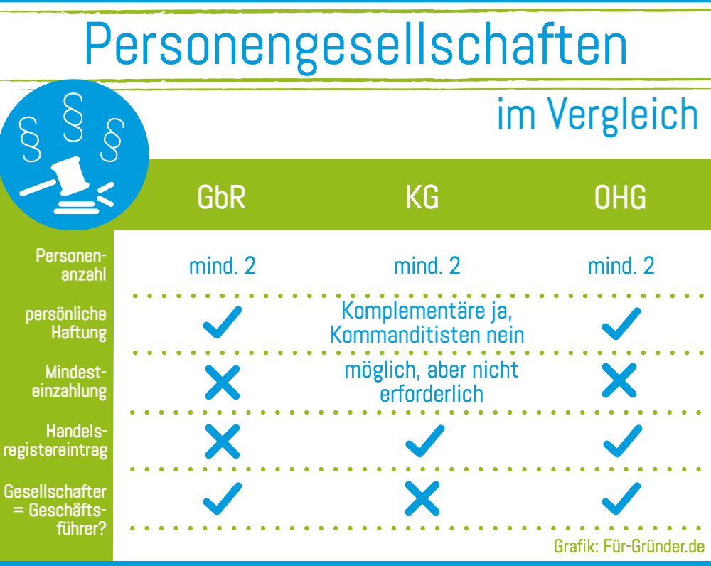

GbR-Gründungspaket für Ihre Gründung
Um alle Formalitäten für Ihre Gründung zu berücksichtigen, nutzen Sie doch das
GbR-Gründungspaket für einen Rund-um-Service für Ihre Gründung.
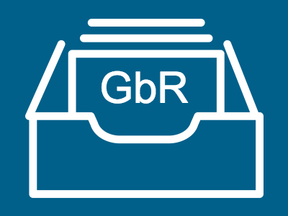

 | zum GbR Paket

